Abb. D2-5A
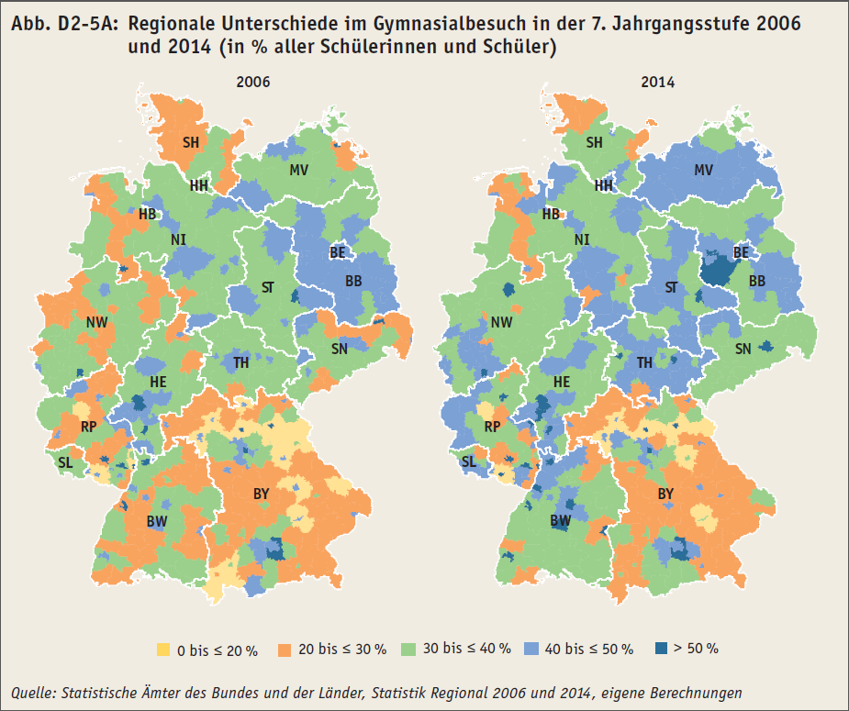
Zurück zum Inhalt

Abb. D2-6A
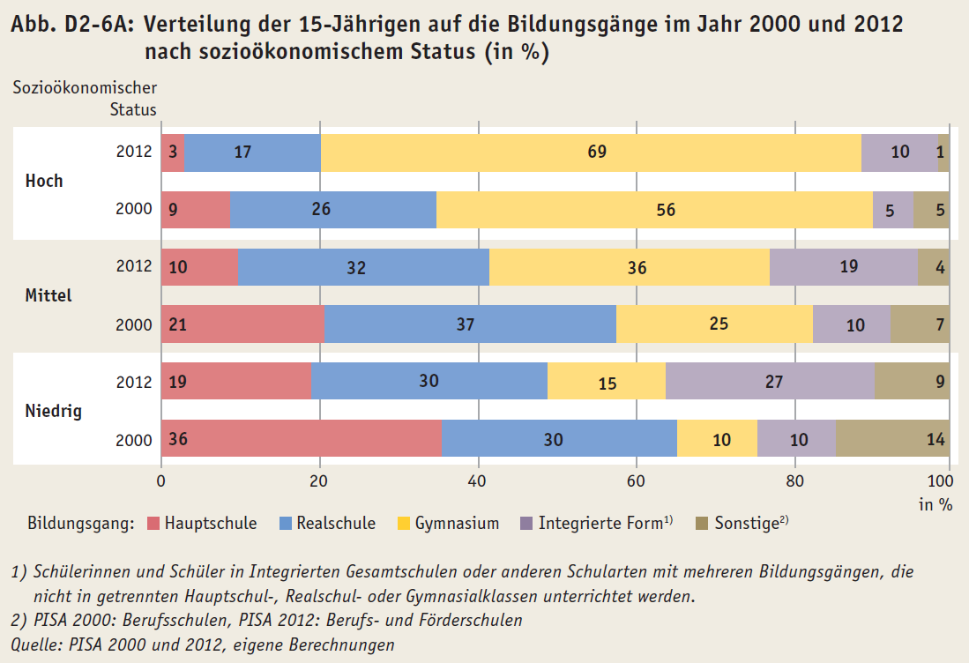
Zurück zum Inhalt

